グラフDB用データの理解
edge固有ID
一意に決まる
プロパティ列
vertices
edgeの種類
vertices
vertices（ノードファイル） | edges（エッジファイル）

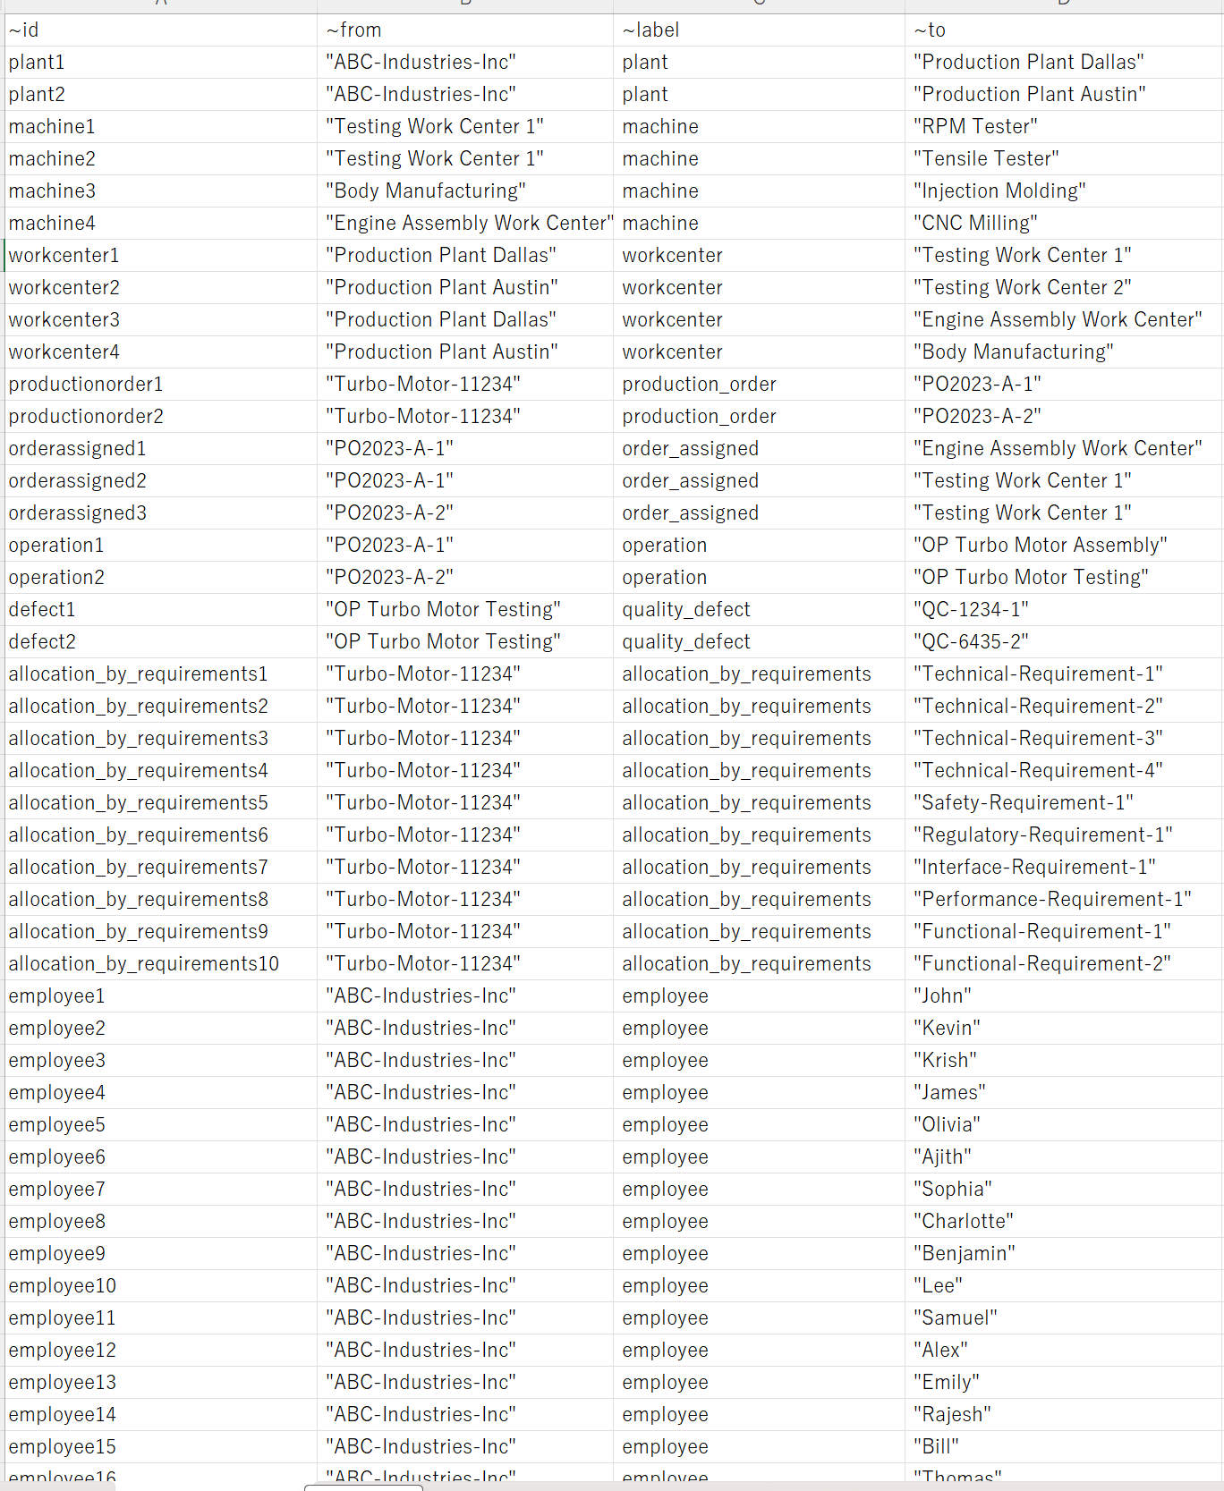
v_defect | e_allrelationships

ファイル毎にlabelは1つにするのが安全

v_document

タイムスタンプ情報をプロパティ列に追加？
idはかんばんシリアル？

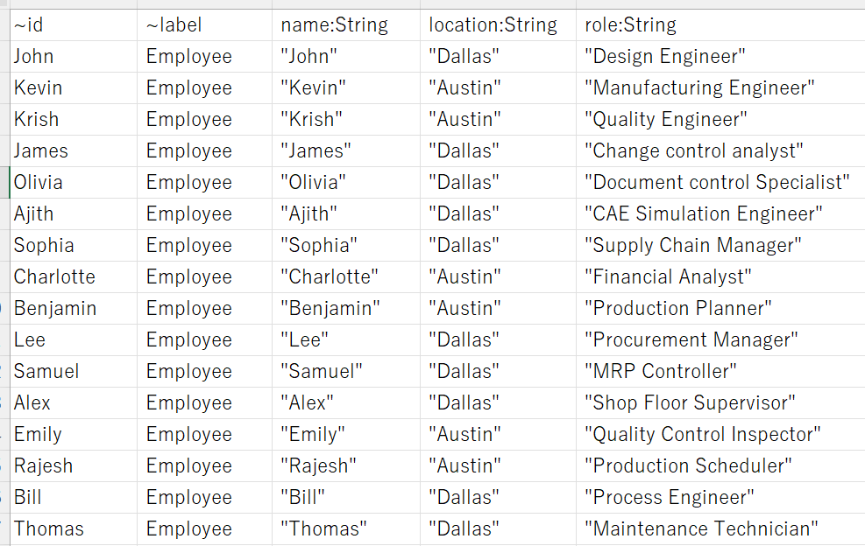
v_document

v_machine

v_operation

v_organization

v_part

